Mode d'emploi
MODE D'EMPLOI

 | 1- Copier la feuille de calcul vierge ("G6") sur des feuilles complémentaires (1 feuille par site d'observation) 2- Préciser le nom et l'adresse du chantier en observation 3- Préciser la date de l'observation (14/07/21 pour 14 juillet 2021) et la température (29 pour 29°C) pour calculer la dilatation en fonction des écarts de température par rapport à la T°C de la 1ère mesure. NB : Si vous n'avez pas relevé la température, laissez la valeur vide ; le coefficient de dilatation ne sera pas pris en compte. Si vous n'avez pas relevé la température pour un relevé, indiquez la même température que celle du premier relevé pour ne pas tenir compte du coefficient de dilatation. 4- Numéroter les jauges 5- Inscrire la lecture faite sur le vernier en T et R de chaque jauge en mm (Exemple : 10,8 pour vernier T et 43,0 pour vernier R) 6- Le tableau des relevés ajustés de la températeure avec la projection de la rotation en Y et les points de la courbe évolutive s'inscrivent automatiquement Lors des l'observations suivantes réaliser les tâches 3 et 5.
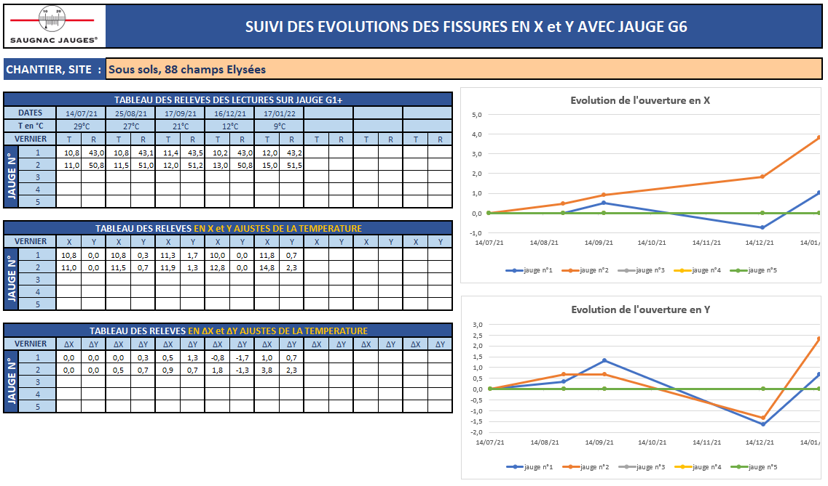

2

3

4

5
6

G6
 |  |  |  | SUIVI DES EVOLUTIONS DES FISSURES EN X et Y AVEC JAUGE G6

CHANTIER, SITE :
Evolution de l'ouverture en X
 | jauge n°1 | jauge n°2 | jauge n°3 | jauge n°4 | jauge n°5
 | 0.0 | 0.0 | 0.0 | 0.0 | 0.0
00/01/00 | 0.0 | 0.0 | 0.0 | 0.0 | 0.0
00/01/00 | 0.0 | 0.0 | 0.0 | 0.0 | 0.0
00/01/00 | 0.0 | 0.0 | 0.0 | 0.0 | 0.0
00/01/00 | 0.0 | 0.0 | 0.0 | 0.0 | 0.0
 | 0.0 | 0.0 | 0.0 | 0.0 | 0.0
 | 0.0 | 0.0 | 0.0 | 0.0 | 0.0
 | 0.0 | 0.0 | 0.0 | 0.0 | 0.0
TABLEAU DES RELEVES DES LECTURES SUR JAUGE G6
DATES
T en °C
VERNIER |  | T | R | T | R | T | R | T | R | T | R | T | R | T | R | T | R
JAUGE N° | 1
 | 2
 | 3
 | 4
 | 5

TABLEAU DES RELEVES EN X et Y AJUSTES DE LA TEMPERATURE
VERNIER |  | X | Y | X | Y | X | Y | X | Y | X | Y | X | Y | X | Y | X | Y
JAUGE N° | 1
 | 2
 | 3
Evolution de l'ouverture en Y
 | jauge n°1 | jauge n°2 | jauge n°3 | jauge n°4 | jauge n°5
 | 0.0 | 0.0 | 0.0 | 0.0 | 0.0
00/01/00 | 0.0 | 0.0 | 0.0 | 0.0 | 0.0
00/01/00 | 0.0 | 0.0 | 0.0 | 0.0 | 0.0
00/01/00 | 0.0 | 0.0 | 0.0 | 0.0 | 0.0
00/01/00 | 0.0 | 0.0 | 0.0 | 0.0 | 0.0
 | 0.0 | 0.0 | 0.0 | 0.0 | 0.0
 | 0.0 | 0.0 | 0.0 | 0.0 | 0.0
 | 4
 | 5

TABLEAU DES RELEVES EN ∆X et ∆Y AJUSTES DE LA TEMPERATURE
VERNIER |  | ∆X | ∆Y | ∆X | ∆Y | ∆X | ∆Y | ∆X | ∆Y | ∆X | ∆Y | ∆X | ∆Y | ∆X | ∆Y | ∆X | ∆Y
JAUGE N° | 1
 | 2
 | 3
 | 4
 | 5

G6 (exemple)
 |  |  |  | SUIVI DES EVOLUTIONS DES FISSURES EN X et Y AVEC JAUGE G6

CHANTIER, SITE : |  |  |  | Sous sols, 88 champs Elysées
Evolution de l'ouverture en X
 | jauge n°1 | jauge n°2 | jauge n°3 | jauge n°4 | jauge n°5
14/07/21 | 0.0 | 0.0 | 0.0 | 0.0 | 0.0
25/08/21 | -0.1 | 0.4 | 0.0 | 0.0 | 0.0
17/09/21 | 0.5 | 0.9 | 0.0 | 0.0 | 0.0
16/12/21 | -0.8 | 1.8 | 0.0 | 0.0 | 0.0
17/01/22 | 1.0 | 3.8 | 0.0 | 0.0 | 0.0
 | 0.0 | 0.0 | 0.0 | 0.0 | 0.0
 | 0.0 | 0.0 | 0.0 | 0.0 | 0.0
 | 0.0 | 0.0 | 0.0 | 0.0 | 0.0
TABLEAU DES RELEVES DES LECTURES SUR JAUGE G6
DATES |  | 2021-07-14 |  | 2021-08-25 |  | 2021-09-17 |  | 2021-12-16 |  | 2022-01-17
T en °C |  | 29°C |  | 19°C |  | 21°C |  | 12°C |  | 9°C
VERNIER |  | T | R | T | R | T | R | T | R | T | R | T | R | T | R | T | R
JAUGE N° | 1 | 10.8 | 43.0 | 10.8 | 43.1 | 11.4 | 43.5 | 10.2 | 43.0 | 12.0 | 43.5
 | 2 | 11.0 | 50.8 | 11.5 | 51.0 | 12.0 | 51.2 | 13.0 | 50.8 | 15.0 | 51.5
 | 3
 | 4
 | 5

TABLEAU DES RELEVES EN X et Y AJUSTES DE LA TEMPERATURE
VERNIER |  | X | Y | X | Y | X | Y | X | Y | X | Y | X | Y | X | Y | X | Y
JAUGE N° | 1 | 10.8 | 0.0 | 10.7 | 0.3 | 11.3 | 1.7 | 10.0 | 0.0 | 11.8 | 1.7
 | 2 | 11.0 | 0.0 | 11.4 | 0.7 | 11.9 | 1.4 | 12.8 | 0.0 | 14.8 | 2.4
 | 3
Evolution de l'ouverture en Y
 | jauge n°1 | jauge n°2 | jauge n°3 | jauge n°4 | jauge n°5
14/07/21 | 0.0 | 0.0 | 0.0 | 0.0 | 0.0
25/08/21 | 0.3 | 0.7 | 0.0 | 0.0 | 0.0
17/09/21 | 1.7 | 1.4 | 0.0 | 0.0 | 0.0
16/12/21 | 0.0 | 0.0 | 0.0 | 0.0 | 0.0
17/01/22 | 1.7 | 2.4 | 0.0 | 0.0 | 0.0
 | 0.0 | 0.0 | 0.0 | 0.0 | 0.0
 | 0.0 | 0.0 | 0.0 | 0.0 | 0.0
 | 4
 | 5

TABLEAU DES RELEVES EN ∆X et ∆Y AJUSTES DE LA TEMPERATURE
VERNIER |  | ∆X | ∆Y | ∆X | ∆Y | ∆X | ∆Y | ∆X | ∆Y | ∆X | ∆Y | ∆X | ∆Y | ∆X | ∆Y | ∆X | ∆Y
JAUGE N° | 1 | 0.0 | 0.0 | -0.1 | 0.3 | 0.5 | 1.7 | -0.8 | 0.0 | 1.0 | 1.7
 | 2 | 0.0 | 0.0 | 0.4 | 0.7 | 0.9 | 1.4 | 1.8 | 0.0 | 3.8 | 2.4
 | 3
 | 4
 | 5

